RESPUESTA DE PQRS AP
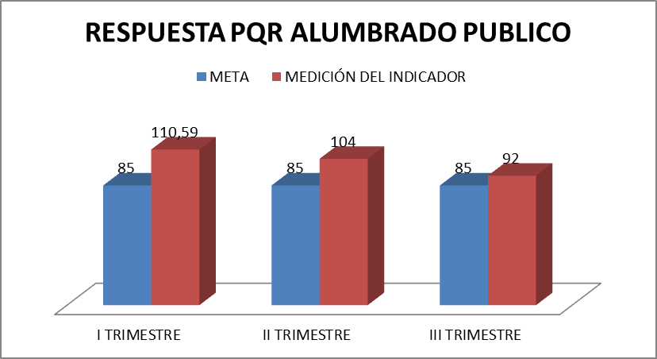
 | INSTITUTO DE FINANCIAMIENTO, PROMOCIÓN Y DESARROLLO DE IBAGUÉ - INFIBAGUÉ - |  |  |  |  |  |  | CÓDIGO: FOR-SI-010
 |  |  |  |  |  |  |  | FECHA VIGENCIA: 2019/04/30
 | FICHA TÉCNICA DE INDICADORES POR PROCESO |  |  |  |  |  |  | VERSIÓN: 01
DESCRIPCIÓN DEL INDICADOR
Proceso: | DIRECCIÓN OPERATIVA |  |  |  |  |  |  | Tipo de Indicador | EFICIENCIA
Nombre del indicador | RESPUESTA P.Q.R.S DE ALUMBRADO PÚBLICO |  |  |  |  |  |  | Tablero de Control | SI

Objetivo del indicador | Medir la respuesta de los PQRS que se le brinda a los clientes. |  |  |  |  | Pertinencia | Realizar seguimiento a los PQRS aellegados a la Institución.
Unidad de medida | % |  |  |  |  | Definición de variables de la Fórmula | No.P.Q.R.S. Respondidos: Es la respuesta que se da a los requerimientos que solicitan los ciudadanos. N. de P. Q.R.S. Recibidos : Es el número de requerimientos que realizan los ciudadanos
Fórmula para su Cálculo | N. DE PQRS RESPONDIDOS __________________________________________ N. DE PQRS RECIBIDOS * 100 |  |  |  |  | Aspectos metodológicos | Se reciben requerimientos de los ciudadanos, a tráves de los diferentes medios existentes en la Institución como: teléfono, celular, oficio, Whatsapp, Red social y personalizados, luego estos se pasan al software de PQR y se continua el proceso hasta la respuesta al cliente.
Fuente de los datos | Software IAS SOLUTION- PIMISIS |  |  |  |  | Periodicidad / Fechas de medición | Trimestral
Responsable de generar el indicador | Lideres Grupo Alumbrado Público |  |  |  |  | Responsable del seguimiento del indicador | Dirección Operativa
Línea de base | 70 |  | Meta |  | 85 | Rangos de evaluación | BUENO | REGULAR | MALO
 |  |  |  |  |  |  | 65> 85 | 45% - 64% | < o = 44%

 | INSTITUTO DE FINANCIAMIENTO, PROMOCIÓN Y DESARROLLO DE IBAGUÉ - INFIBAGUÉ - |  |  |  |  |  |  | CÓDIGO: FOR-SI-010
 |  |  |  |  |  |  |  | FECHA VIGENCIA: 2018/06/12
 | FICHA TÉCNICA DE INDICADORES POR PROCESO |  |  |  |  |  |  | VERSIÓN: 01
SEGUIMIENTO AL INDICADOR
Periodo de Medición | Meta | Medición del indicador | % de Cumplim. | Análisis del Resultado |  | Acciones de mejoramiento requeridas |  | Responsable | Fecha Limite
I TRIMESTRE | 85% | 94% | 110.59% | Durante el primer trimestre se recibio un total de 2150 requerimientos, distribuidos asi: *PQR RECIBIDOS EN ALUMBRADO PUBLICO : (2150) es el total de requerimientos recibidos, dando respuesta oportuna a 2,022 con un porcentaje del 94%. |  | N/A |  | Lider Grupo de Alumbrado Público | marzol/22 |  |  |  |  | 198.33333333
II TRIMESTRE | 85% | 88% | 104% | Durante el primer trimestre se recibio un total de 2088 requerimientos, distribuidos asi: *PQR RECIBIDOS EN ALUMBRADO PUBLICO : (2088) es el total de requerimientos recibidos, dando respuesta oportuna a 1,839 con un porcentaje del 88%. |  | Es importante indicar que las cuadrillas de alumbrado público están ejecutando su trabajo sin tres técnicos electricistas por restricciones médicas los cuales fueron reubicados en el taller de alumbrado público, las cuadrillas activas han tenido que asumir la atención de los pqr de estos técnicos. De igual manera, el proceso de materiales eléctricos se adjudicó y legalizo en el mes de mayo de 2022, ya se habian agotado algunas referncias de materiales requeridas para este mantenimiento. El líder de proceso de alumbrado público y el coordinador han implementado cuadrillas de apoyo para aquellas zonas de altos requerimientos de peticiones por concepto de mantenimiento del alumbrado para dar cumplimiento a las metas del plan de acción institucional. |  | Lider Grupo de Alumbrado Público | junio/22 | 52.64 | 33 | 100 | 61.88 | 9.9166666667
III TRIMESTRE | 85% | 79% | 92% | Durante el primer trimestre se recibio un total de 2498 requerimientos, distribuidos asi: *PQR RECIBIDOS EN ALUMBRADO PUBLICO : (2498) es el total de requerimientos recibidos, dando respuesta oportuna a 1,963 con un porcentaje del 78,58%. |  | En el tercer trimestre no se cumplio la meta del indicador por los siguientes factores: 1). Las cuadrillas de alumbrado público tienen cinco operativos con restricciones medicas (3) tres Tecnicos Operativos linieros y (2) dos Operarios Calificados quienes son los auxiliares de los linieros los cuales conforman tres cuadrillas de las trece disponibles para el mantenimiento del sistema de alumbrado público. 2).Tenemos 315 pqr sin ejecutar que obedecen al cotrato de los ejes viales modernización, los cuales se encuetran en garantia y debido al incumplimiento que ha presentado el contratista esta en proceso juridico lo que ha ocasionado un atraso en la respuesta al mantenimiento debido a que no contamos con los materiales que se requieren para realizar la reposición de las luminarias en falla, esto ha causado la acumulación de estas lamparas ya que estan en garantia y no se pueden intervenir estas luminarias. ACCIONES ENCAMINADAS A MEJORAR EL SERVICIO: La Dirección Operativa a través de la oficina de alumbrado público esta realizando mesas de trabajo para establecer tiempo de respuesta con respecto al procedimiento de solciitud de material y entrega para el manteniniento del sistema de alumbrado público |  | Lider Grupo de Alumbrado Público | septiembre/22

AMPLIACION DE COBERTURA
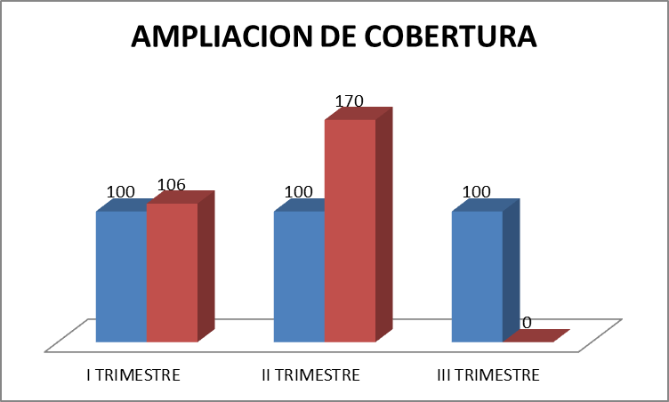
 | INSTITUTO DE FINANCIAMIENTO, PROMOCIÓN Y DESARROLLO DE IBAGUÉ - INFIBAGUÉ - |  |  |  |  |  |  | CÓDIGO: FOR-SI-010
 |  |  |  |  |  |  |  | FECHA VIGENCIA: 2019/04/30
 | FICHA TÉCNICA DE INDICADORES POR PROCESO |  |  |  |  |  |  | VERSIÓN: 01

DESCRIPCIÓN DEL INDICADOR
Proceso: | DIRECCIÓN OPERATIVA |  |  |  |  |  |  | Tipo de Indicador | EFICIENCIA
Nombre del indicador | AMPLIACION DE COBERTURA SISTEMA DE ALUMBRADO |  |  |  |  |  |  | Tablero de Control | SI

Objetivo del indicador | Medir la cantidad de puntos luminicos de la ampliación de cobertura al sistema de alumbrado público. |  |  |  |  | Pertinencia | Realizar seguimiento al cumplimiento de la cobertura.
Unidad de medida | % |  |  |  |  | Definición de variables de la Fórmula | No.de puntos luminicos de alumbarado ejecutado: Cantidad de puntos luminicos que se ha instalado en alumbrado público No. Total de puntos luminicos proyectado: Ampliación de cobertura al sistema de alumbrado público de la ciudad de Ibagué.
Fórmula para su Cálculo | N. DE PUNTOS LUMINICOS DE ALUMBRADO EJECUTADO ______________________________________________________ N. TOTAL DE PUNTOS LUMINICOS PROYECTADOS * 100 |  |  |  |  | Aspectos metodológicos | Los datos se proporcionan en forma cuantiativa, y se programan por fases de acuerdo al cronograma de actividades, para el año 2021 la cobertura programada es de 50 puntos luminicos.
Fuente de los datos | Linieros presentan PQR ejecutados |  |  |  |  | Periodicidad / Fechas de medición | TRIMESTRAL
Responsable de generar el indicador | Lider Grupo de Alumbrado Público |  |  |  |  | Responsable del seguimiento del indicador | Direción Operativa
Línea de base | 90 |  | Meta |  | 100 | Rangos de evaluación | BUENO | REGULAR | MALO
 |  |  |  |  |  |  | >80 =100% | 51% - 79% | < o = 50%

 | INSTITUTO DE FINANCIAMIENTO, PROMOCIÓN Y DESARROLLO DE IBAGUÉ - INFIBAGUÉ - |  |  |  |  |  |  | CÓDIGO: FOR-SI-010
 |  |  |  |  |  |  |  | FECHA VIGENCIA: 2018/06/12
 | FICHA TÉCNICA DE INDICADORES POR PROCESO |  |  |  |  |  |  | VERSIÓN: 01
SEGUIMIENTO AL INDICADOR
Periodo de Medición | Meta | Medición del indicador | % de Cumplim. | Análisis del Resultado |  | Acciones de mejoramiento requeridas |  | Responsable | Fecha Limite
I TRIMESTRE | 100% | 106% | 106% | Se instalaron durante el primer trimestre del presente año asi: De enero a marzo se instalaron 53 puntos luminicos |  | En el primer trimestre se supera la meta de la ampliación de cobertura ya que instalaron 53 puntos luminicos en el Parque Belen (18), Belencito panoptico (5), Vereda la martinica (13, El limon (7), Vereda el Totumo (2), urbanización uribe uribe (7) por requermientos y necesidades de la comunidad aprobadas mediante visitas tecnicas de la oficina de alumbrado público teniendo en cuenta que el indicador de la meta de producto para el Plan de Desarrollo Municipal esta programada para el año 2022 con Ampliar la Red de alumbrado público en 50 puntos lumínicos |  | Lider Grupo de Alumbrado | Marzo/22 | 53 | 106%
II TRIMESTRE | 100% | 170% | 170% | Se instalaron durante el segundo trimestre del presente año asi: De abril a junio se instalaron 85 puntos luminicos |  | En el segundo trimestre se supera la meta de la ampliación de cobertura ya que instalaron 85 puntos luminicos en el barrio agua marina por requermientos y necesidades de la comunidad aprobadas mediante visitas tecnicas de la oficina de alumbrado público teniendo en cuenta que el indicador de la meta de producto para el Plan de Desarrollo Municipal esta programada para el año 2022 con Ampliar la Red de alumbrado público en 50 puntos lumínicos |  | Lider Grupo de Alumbrado | Junio/22 | 85 | 170%
III TRIMESTRE | 100% | 0% | 0% | Se instalaron durante el segundo trimestre del presente año asi: De junio a septiembre nose instalaron puntos luminicos |  | En el Tercer Trimestre no hubo ampliación de cobertura no se instalaron puntos luminicos es importante tener en cuenta que el indicador de la meta de producto para el Plan de Desarrollo Municipal esta programada para el año 2022 con Ampliar la Red de alumbrado público en 50 puntos lumínicos, meta que ya se supero en el primer semetre del año, adicional a ello el instituto inicia el proceso de moderización a tecnologia LED del sistema de alumbrado publico del Municipio de Ibague y se tiene proyectado que las luminarias de sodio que esten en buen estado se utilizaran para reliazar amplaición cobertura eb zonas que lo requieran. |  | Lider Grupo de Alumbrado | Septiembre/22
GRAFICO COMPORTAMIENTO DEL INDICADOR

OCUPACION PTOS PLAZAS MERCADO
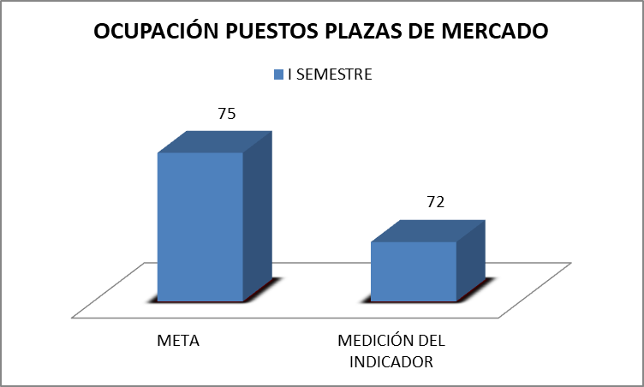
 |  |  |  |  |  |  |  |  |  | EFICACIA
 | INSTITUTO DE FINANCIAMIENTO, PROMOCIÓN Y DESARROLLO DE IBAGUÉ - INFIBAGUÉ - |  |  |  |  |  |  | CÓDIGO: FOR-SI-010 |  | EFICIENCIA
 |  |  |  |  |  |  |  | FECHA VIGENCIA: 2019/04/30 |  | EFECTIVIDAD
 | FICHA TÉCNICA DE INDICADORES POR PROCESO |  |  |  |  |  |  | VERSIÓN: 01 |  | SI
 |  |  |  |  |  |  |  |  |  | NO
DESCRIPCIÓN DEL INDICADOR
Proceso: | DIRECCIÓN OPERATIVA |  |  |  |  |  |  | Tipo de Indicador | EFICIENCIA
Nombre del indicador | ADJUDICACIÓN PUSTOS PLAZAS DE MERCADO |  |  |  |  |  |  | Tablero de Control | SI

Objetivo del indicador | Medir la ocupación de los puestos de las plazas, que oferece la Institución para la ventas de los diferentes productos que ofertan los vendedores. |  |  |  |  | Pertinencia | Realizar seguimiento a las diferentes plazas de la Institución, para verificar la ocupación de los puestos de ventas.
Unidad de medida | % |  |  |  |  | Definición de variables de la Fórmula | N. PUESTOS ADJUDICADOS EN LAS #S PLAZAS DE MERCADO: Es la cantidad de puestos que presenten venta de algun producto. N. TOTAL DE PUESTOS EN LAS #S PLAZAS DE MERCADO: Es la cantidad total de puestos existentes en todas las plazas, ocupados o libres.
Fórmula para su Cálculo | N. PUESTOS ADJUDICADOS EN LAS #S PLAZAS DE MERCADO ______________________________________________________ N. TOTAL DE PUESTOS EN LAS #S PLAZAS DE MERCADO *100 |  |  |  |  | Aspectos metodológicos | Los administradores de las plazas la 14, 28, 21, jardin y salado reportan la ocupación. Lo cual permite tener un seguimiento y datos cuantitativos.
Fuente de los datos | Reporte de los Administradores de Plazas. |  |  |  |  | Periodicidad / Fechas de medición | SEMESTRAL
Responsable de generar el indicador | Lider de Grupo Plazas de Mercado |  |  |  |  | Responsable del seguimiento del indicador | Dirección Operativa
Línea de base | 72% |  | Meta |  | 75% | Rangos de evaluación | BUENO | REGULAR | MALO
 |  |  |  |  |  |  | > 61 = 75% | 31% - 60% | < o = 30%

 | INSTITUTO DE FINANCIAMIENTO, PROMOCIÓN Y DESARROLLO DE IBAGUÉ - INFIBAGUÉ - |  |  |  |  |  |  | CÓDIGO: FOR-SI-010 |  | EFICIENCIA
 |  |  |  |  |  |  |  | FECHA VIGENCIA: 2018/06/12 |  | EFECTIVIDAD
 | FICHA TÉCNICA DE INDICADORES POR PROCESO |  |  |  |  |  |  | VERSIÓN: 01 |  | SI
SEGUIMIENTO AL INDICADOR
Periodo de Medición | Meta | Medición del indicador | % de Cumplim. | Análisis del Resultado |  | Acciones de mejoramiento requeridas |  | Responsable | Fecha Limite
I SEMESTRE | 75% | 72.00% | 96% | EL total de los puestos de las cinco plazas son 2271, de los cuales 1,634 estan adjudicados, lo que significa el 72% |  | NA |  | Lider del proceso de plazas | Junio/22

TALAS Y PODAS
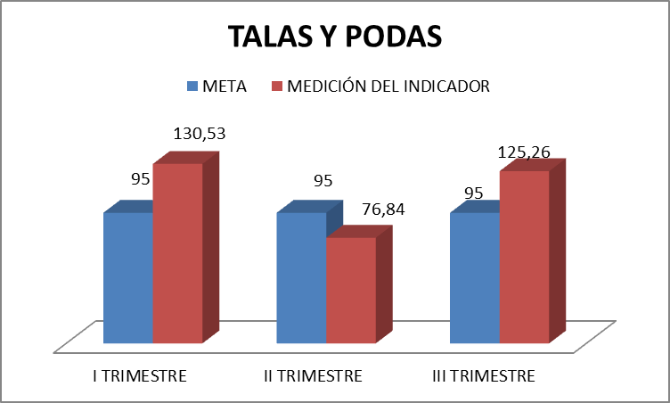
 | INSTITUTO DE FINANCIAMIENTO, PROMOCIÓN Y DESARROLLO DE IBAGUÉ - INFIBAGUÉ - |  |  |  |  |  |  | CÓDIGO: FOR-SI-010
 |  |  |  |  |  |  |  | FECHA VIGENCIA: 2018/06/12
 | FICHA TÉCNICA DE INDICADORES POR PROCESO |  |  |  |  |  |  | VERSIÓN: 01

DESCRIPCIÓN DEL INDICADOR
Proceso: | DIRECCIÓN OPERACIÓN |  |  |  |  |  |  | Tipo de Indicador | EFECTIVIDAD
Nombre del indicador | TALAS Y PODAS EN PARQUES Y ZONAS VERDES |  |  |  |  |  |  | Tablero de Control | SI

Objetivo del indicador | Medir el número de talas y podas ejecutadas. |  |  |  |  | Pertinencia | Realizar seguimiento a la ejecución de las talas y podas.
Unidad de medida | % |  |  |  |  | Definición de variables de la Fórmula | N. DE TALAS Y PODAS EJECUTADAS: Es el número de las actividades de tala y poda ejecutada. N. TOTAL DE PODAS Y TALAS PROGRAMADAS: Son lasproyectadas en el software para la ejecución.
Fórmula para su Cálculo | N. DE TALAS Y PODAS EJECUTADAS ----------------------------------------------------------------------- N. TOTAL DE PODAS Y TALAS PROYECTADAS*100 |  |  |  |  | Aspectos metodológicos | Se reciben los requerimientos de los clientes se programa en el sistema de AP podas para la ejecución. Los datos se presentan en forma cuantitativa.
Fuente de los datos | Software AP PODAS |  |  |  |  | Periodicidad / Fechas de medición | TRIMESTRAL
Responsable de generar el indicador | Lider Grupo de Alumbrado |  |  |  |  | Responsable del seguimiento del indicador | Director Operativo
Línea de base | 80% |  | Meta |  | 95% | Rangos de evaluación | BUENO | REGULAR | MALO
 |  |  |  |  |  |  | > 81 =95% | 50% -80% | < o = 49%

 | INSTITUTO DE FINANCIAMIENTO, PROMOCIÓN Y DESARROLLO DE IBAGUÉ - INFIBAGUÉ - |  |  |  |  |  |  | CÓDIGO: FOR-SI-010
 |  |  |  |  |  |  |  | FECHA VIGENCIA: 2019/04/30
 | FICHA TÉCNICA DE INDICADORES POR PROCESO |  |  |  |  |  |  | VERSIÓN: 01
SEGUIMIENTO AL INDICADOR
Periodo de Medición | Meta | Medición del indicador | % de Cumplim. | Análisis del Resultado |  | Acciones de mejoramiento requeridas |  | Responsable | Fecha Limite
I TRIMESTRE | 95% | 124% | 130.53% | Para el presente primer trimestre se programaron 1000 podas y 35 talas, para un total de 1,035, de las cuales se realizaron entre podas y talas 1,283 asi: PODAS (1240) - TALAS(43). Para un cumplimiento del 124%. |  | En el primer trimestre se supera la meta de la ampliación de cobertura ya que se realizaron 1283 podas y talas por requermientos y necesidades de la comunidad aprobadas mediante visitas tecnicas teniendo en cuenta que el indicador de la meta de producto para el Plan de Desarrollo Municipal esta programada para el año 2022 es realizar 161 actividades entre talas, podas siembra de materiales vegetal arbóreo y jardinería y mantenimiento de parques y zonas verdes |  | Lider Grupo de Alumbrado | Marzo2022 | 124% | 1240 | 43 | 1283
II TRIMESTRE | 95% | 73% | 76.84% | Para el Segundo trimestre se programaron ejecutar programaron 1000 podas y 35 talas, para un total de 1,035,, de las cuales se realizaron un total de 759 asi: PODAS (748) - TALAS(11). Para un cumplimiento del 73% |  | En el segundo Trimestre no se cumplio con lel procentaje de cumplimiento del 100% del 95% de la meta, es importante indicar que el indicador de la meta de producto para el Plan de Desarrollo Municipal esta programada para el año 2022 es realizar 161 actividades entre talas, podas siembra de materiales vegetal arbóreo y jardinería y mantenimiento de parques y zonas verdes, meta que ya se supero en el primer trimestre del año, adicional a ello el instituto no cuenta con recursos propios para hacer este manteniemito de parques y zonas verdes ya que esta actividade se realiza con recursos de transferncias de la administración central, solo se cuenta con las cuadrillas de control vegetal que realizan podas y talas l arborado que tienen conflicto con las redes de alumbrado público. |  | Lider Grupo de Alumbrado | Junio2022 | 73% | 748 | 11 | 759
III TRIMESTRE | 95% | 119% | 125.26% | Para el Segundo trimestre se programaron ejecutar programaron 1000 podas y 35 talas, para un total de 1,035,, de las cuales se realizaron un total de 1235 asi: PODAS (1230) - TALAS(5). Para un cumplimiento del 119% |  | En el tercer trimestre se supera la meta de la ampliación de cobertura ya que se realizaron 1235 podas y talas por requermientos y necesidades de la comunidad aprobadas mediante visitas tecnicas teniendo en cuenta que el indicador de la meta de producto para el Plan de Desarrollo Municipal esta programada para el año 2022 es realizar 161 actividades entre talas, podas siembra de materiales vegetal arbóreo y jardinería y mantenimiento de parques y zonas verdes |  | Lider Grupo de Alumbrado | Septiembre2022 | 119% | 1230 | 5 | 1235

RELLENO SANITARIO
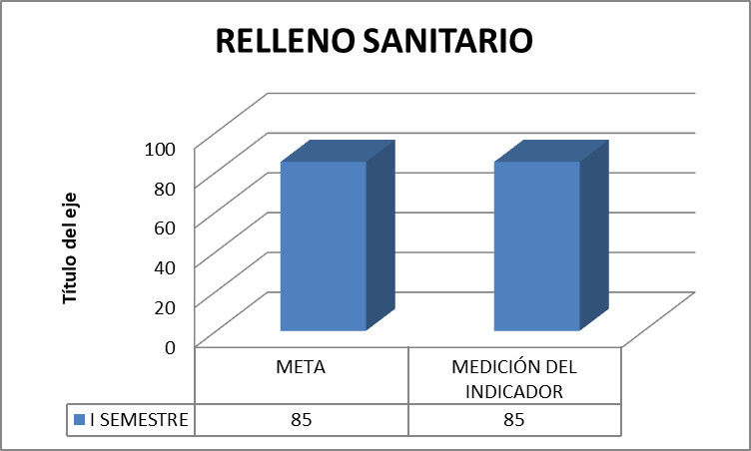
 | INSTITUTO DE FINANCIAMIENTO, PROMOCIÓN Y DESARROLLO DE IBAGUÉ - INFIBAGUÉ - |  |  |  |  |  |  | CÓDIGO: FOR-SI-010
 |  |  |  |  |  |  |  | FECHA VIGENCIA: 2019/04/30
 | FICHA TÉCNICA DE INDICADORES POR PROCESO |  |  |  |  |  |  | VERSIÓN: 01

DESCRIPCIÓN DEL INDICADOR
Proceso: | DIRECCIÓN OPERATIVA |  |  |  |  |  |  | Tipo de Indicador | EFICIENCIA
Nombre del indicador | MONITOREO DEL RELLENO SANITARIO |  |  |  |  |  |  | Tablero de Control | SI

Objetivo del indicador | Cumplimiento con los requerimientos de la normatividad de la resolución N. 357 del 29/03/2004 por Cortolima. |  |  |  |  | Pertinencia | Realizar seguimiento a las actividades requeridas en la resolución N.357 del 29/03/2004 por Cortolima.
Unidad de medida | % |  |  |  |  | Definición de variables de la Fórmula | No. Monitoreos realizados: Es el analisis fisioquimicos de las aguas residuales del PTAR. N. Monitoreos Exigidos por la norma *100: EL total de los monitoreos que se tienen programados de acuerdo a la norma.
Fórmula para su Cálculo | N. MONITOREOS REALIZADOS --------------------------------------------------------------------------------------------- MONITOREOS EXIGIDOS POR LA NORMA *100 |  |  |  |  | Aspectos metodológicos | Son parametros exigidos por Cortolima para la Pos clausura del relleno sanitario del combeima.
Fuente de los datos | Informe del Contratista |  |  |  |  | Periodicidad / Fechas de medición | Semestral
Responsable de generar el indicador | Contratista Ingeniero Ambiental |  |  |  |  | Responsable del seguimiento del indicador | Dirección Operativa
Línea de base | 70% |  | Meta |  | 85% | Rangos de evaluación | BUENO | REGULAR | MALO
 |  |  |  |  |  |  | > 71 = 85% | 49% - 70% | < o = 48%

 | INSTITUTO DE FINANCIAMIENTO, PROMOCIÓN Y DESARROLLO DE IBAGUÉ - INFIBAGUÉ - |  |  |  |  |  |  | CÓDIGO: FOR-SI-010
 |  |  |  |  |  |  |  | FECHA VIGENCIA: 2018/06/12
 | FICHA TÉCNICA DE INDICADORES POR PROCESO |  |  |  |  |  |  | VERSIÓN: 01
SEGUIMIENTO AL INDICADOR
Periodo de Medición | Meta | Medición del indicador | % de Cumplim. | Análisis del Resultado |  | Acciones de mejoramiento requeridas |  | Responsable | Fecha Limite
I SEMESTRE | 85% | 100.00% | 117.65% | Se enumera el número de actividades a realizar en el Relleno Sanitario Comebeima. 1.(Monitoreo Aguas Subterráneas, 2.Monitoreos de Biogas. 3. Monitoreos de Geotecnia. 4.Monitoreo Planta de Lixiviados. 5.Mantenimiento a la Cobertura Final del Domo, 6. Mantenimiento Material Flotante de la Planta de Tratamiento, 7. Mantenimiento abatimiento de los pozos duales.. ) *Para dar cumplimiento en su totalidad de la resolución 357 del 2004, en la secretaría general se encuentra el proceso de contratación de actividades a desarrollar según requerimientos de CORTOLIMA, menos las subrayadas que son una de las actividades que ejecuta la Contratista, la cuales ejecuto dos de ellas significando el 28,57%. |  | N/A |  | Contratista Ingeniero Ambiental | Juno/22
 | INSTITUTO DE FINANCIAMIENTO, PROMOCIÓN Y DESARROLLO DE IBAGUÉ - INFIBAGUÉ - |  |  |  |  |  |  | CÓDIGO: FOR-SI-010
 |  |  |  |  |  |  |  | FECHA VIGENCIA: 2018/06/12
 | FICHA TÉCNICA DE INDICADORES POR PROCESO |  |  |  |  |  |  | VERSIÓN: 01
GRÁFICO DEL COMPORTAMIENTO DEL INDICADOR

Hoja2
RESPUESTA PQR ALUMBRADO PUBLICO
 | enero | febrero | marzo | abril | mayo | Junio
total | 689 | 693 | 768 | 680 | 762 | 646
ejecutado | 280 | 330 | 328 | 95 | 111 | 109
pendientes | 409 | 363 | 440 | 585 | 651 | 537
 | 2150 |  |  | 2088
 | 938 | 44% |  | 315 | 15%

 | I TRIMESTRE | II TRIMESTRE | III TRIMESTRE
META | 85 | 85 | 85
MEDICIÓN DEL INDICADOR | 110.59 | 104 | 92

 | AMPLIACIÓN DE COBERTURA

AMPLIACION DE COBERTURA
 | I TRIMESTRE | II TRIMESTRE | III TRIMESTRE
META | 100 | 100 | 100
MEDICIÓN DEL INDICADOR | 106 | 170 | 0

 | I SEMESTRE
META | 75
MEDICIÓN DEL INDICADOR | 72

OCUPACIÓN PUESTOS PLAZAS DE MERCADO

TALAS Y PODAS

 |  | I TRIMESTRE | II TRIMESTRE | III TRIMESTRE
 | META | 95 | 95 | 95
 | MEDICIÓN DEL INDICADOR | 130.53 | 76.84 | 125.26

 |  | I SEMESTRE
 | META | 85
 | MEDICIÓN DEL INDICADOR | 85

RELLENO SANITARIO

